员工差旅明细
 | 【员工差旅报销单】

 |  | 姓名: |  | 张雨馨 |  | 职位: | 助理
 |  | 发生地: |  | 西安 |  | 部门: | 会奖6部
 |  | 发生日期: |  | 2023.12.5-2023.12.8 |  | 报销日期: | 2023.12.18
 |  |  |  |  |  | 团号: | HMEA-231205-HCB856

 | 序号 | 报销项目 | 用途 |  | 实际报销金额 | 合格发票金额 | 不合格发票金额 | 备注
 | 1 | 差旅费 | 餐费 |  | 72.00 | 54.00 | 18.00 | 12.5用餐
 | 2 |  | 餐费 |  | 34.00 | 34.00 |  | 12.8用餐
 | 3 |  | 市内交通（打车） |  | 50.23 | 50.23 |  | 12.5家-火车站
 | 4 |  | 市内交通（打车） |  | 11.10 | 11.10 |  | 12.5火车站-酒店
 | 5 |  | 市内交通（打车） |  | 32.95 | 32.95 |  | 12.5酒店-会场
 | 6 |  | 市内交通（打车） |  | 19.08 | 19.08 |  | 12.8酒店-火车站
 | 7 |  | 市内交通（打车） |  | 40.28 | 40.28 |  | 12.8火车站-家
 | 8 |  | 火车票 |  | 577.50 | 577.50 |  | 12.5北京西-西安北
 | 9 |  | 火车票 |  | 577.50 | 577.50 |  | 12.8西安北-北京西
 | 合计 |  |  |  | 1,414.64 | 1396.64 | 18.00

 | 合格发票金额 |  |  |  | 补票金额 |  |  | 报销总金额
 | 1,396.64 |  |  |  | 18.00 |  |  | 1414.64

 | 报销人: |  |  | 总监： | 合规: |  | 财务：
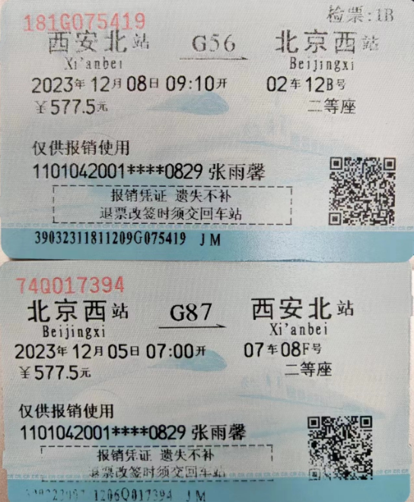

【员工上会补助统计单】

 |  | 姓名: |  | 张雨馨 |  | 职位: | 助理
 |  | 发生地: |  | 西安 |  | 部门: | 会奖6部
 |  | 发生日期: |  | 2023.12.5-2023.12.8 |  | 报销日期: | 2023.12.18
 |  |  |  |  |  | 团号: | HMEA-231205-HCB856

 |  | 出差城市 | 出差起止日期 |  | 每天金额 | 天数 | 合计 | 备注
 | 1 | 西安 | 2023.12.5-2023.12.8 |  | 100.00 | 4.00 | 400.00
 | 2 |  |  |  | 100.00 | 0.00 | 0.00
 | 合计 |  |  |  |  | 4.00 | 400.00
 | 报销人: |  |  | 总监： | 合规: |  | 财务：

